C IV - ASE2013 SH, Teil 6

Statistisches Amt
für Hamburg und Schleswig-Holstein

 |  | STATISTISCHE BERICHTE
 | Kennziffer: C IV - ASE 2013 SH, Teil 6 Personal- und Arbeitsverhältnisse

Arbeitskräfte in den landwirtschaftlichen
Betrieben Schleswig-Holstein
2013
endgültiges Ergebnis der Agrarstrukturerhebung

Herausgegeben am: 18. April 2016

Regionale Einheiten (S.7)
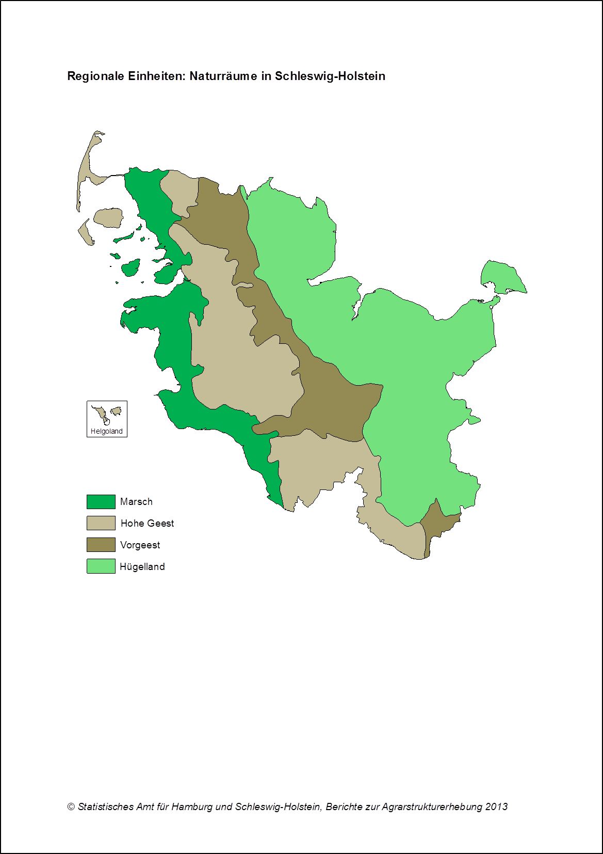

zurück zum Inhalt

Abb. 1 (S.9)
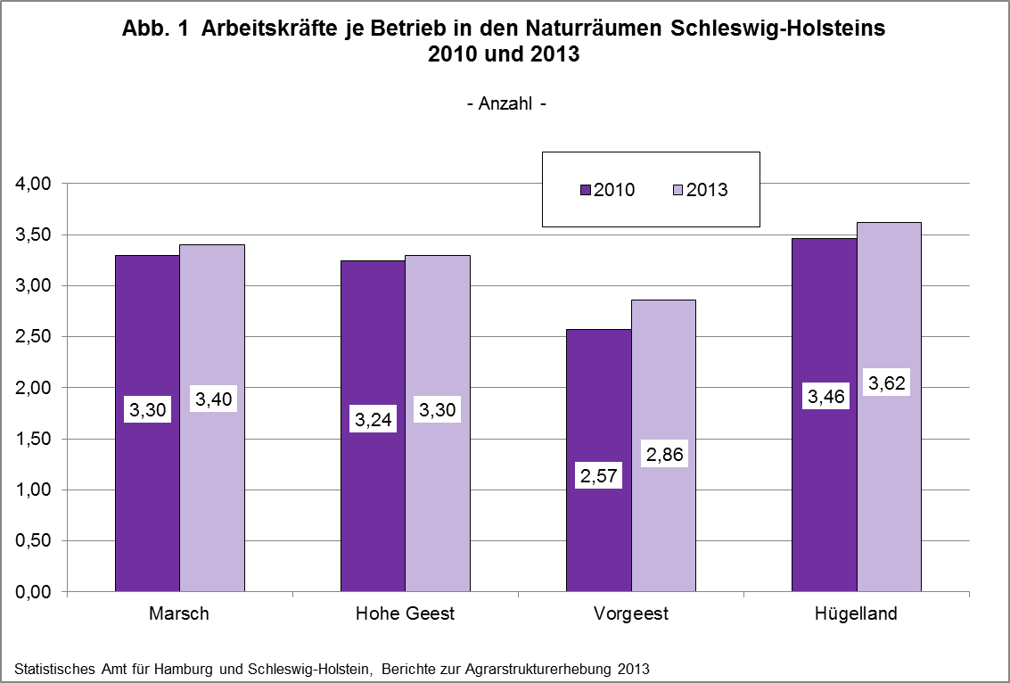

zurück zum Inhalt

Abb. 2 (S.12)
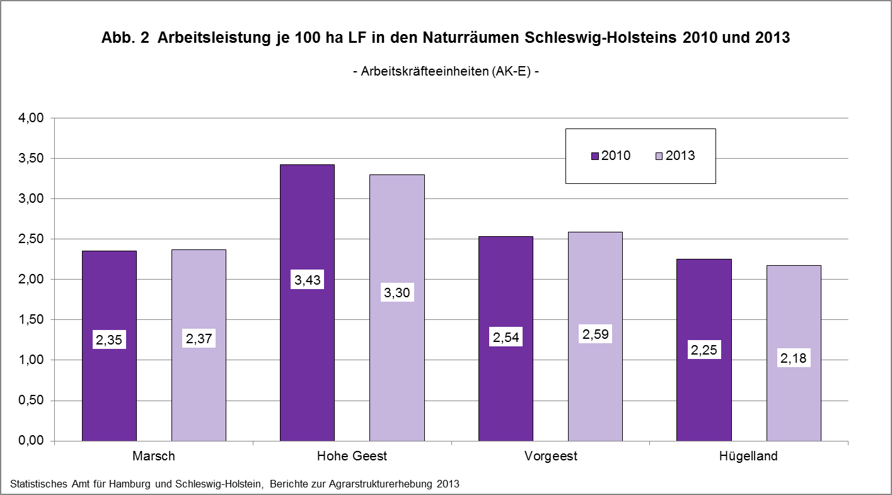

zurück zum Inhalt

Abb. 3 (S.13)
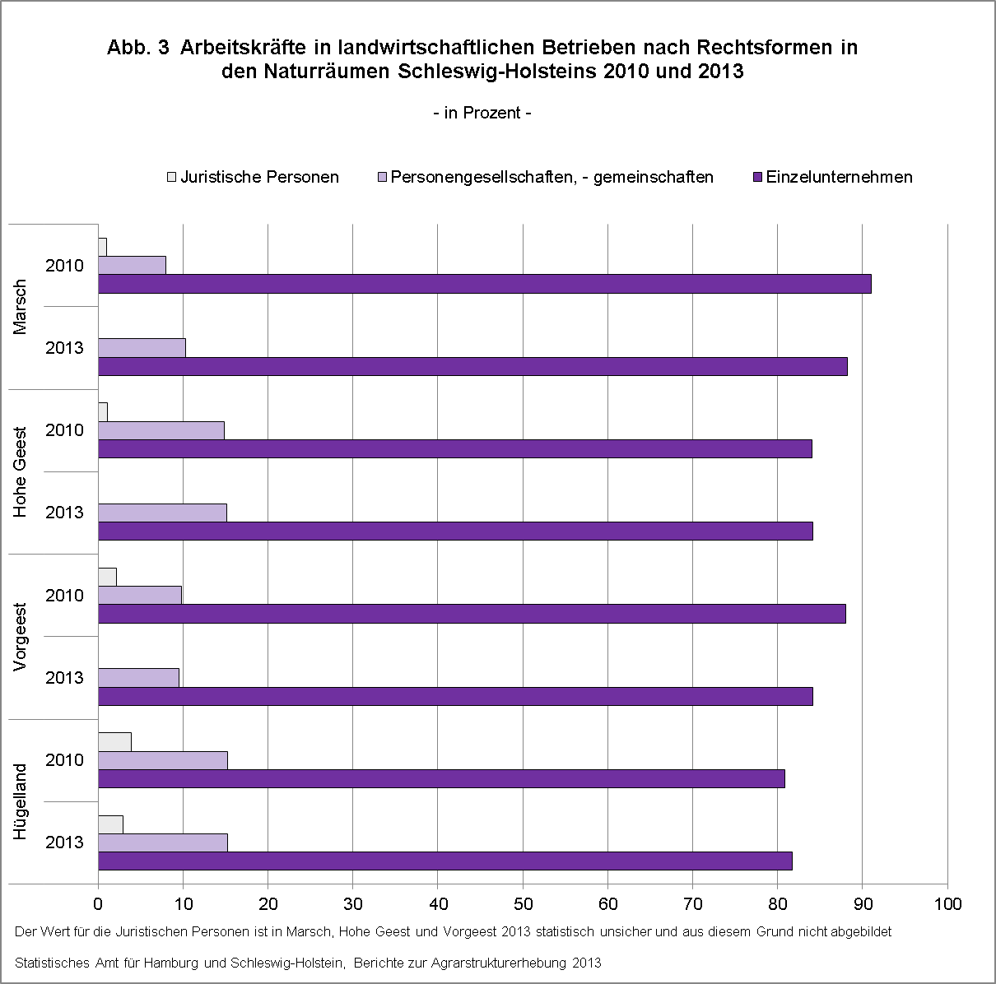

zurück zum Inhalt

Abb. 4 (S.14)
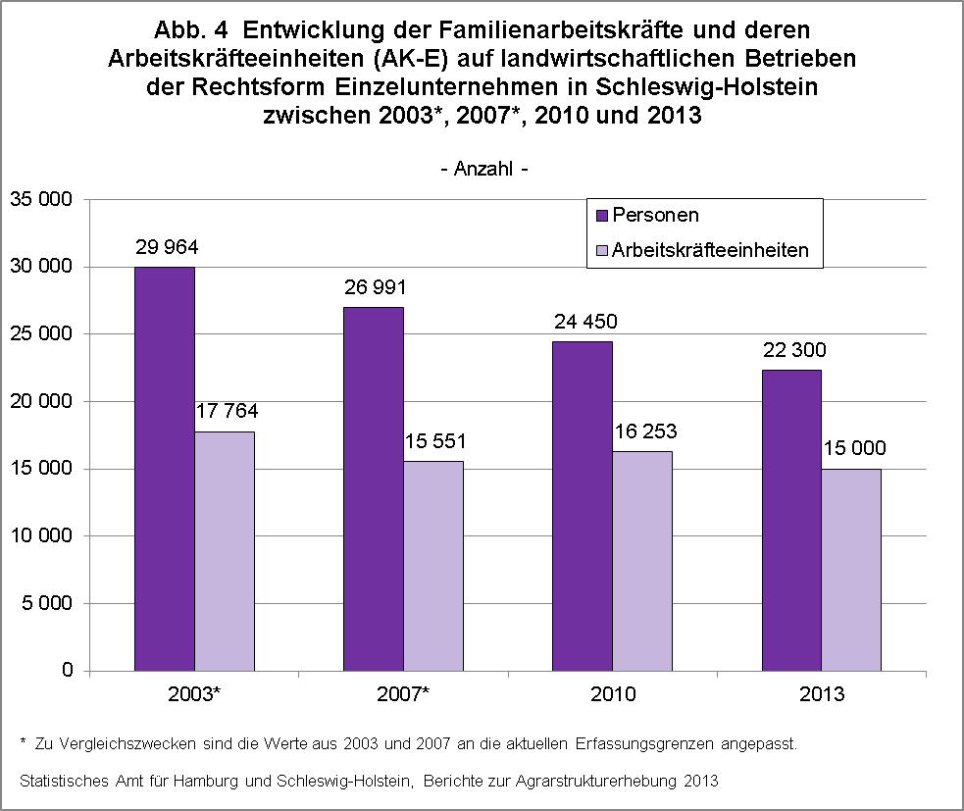

zurück zum Inhalt

Abb. 5 (S.16)
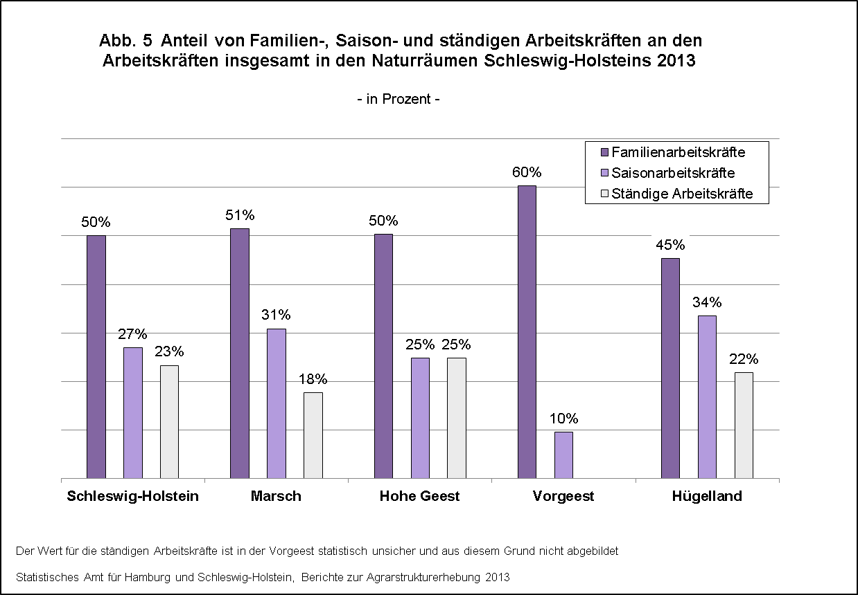

zurück zum Inhalt

Abb. 6 (S.46)
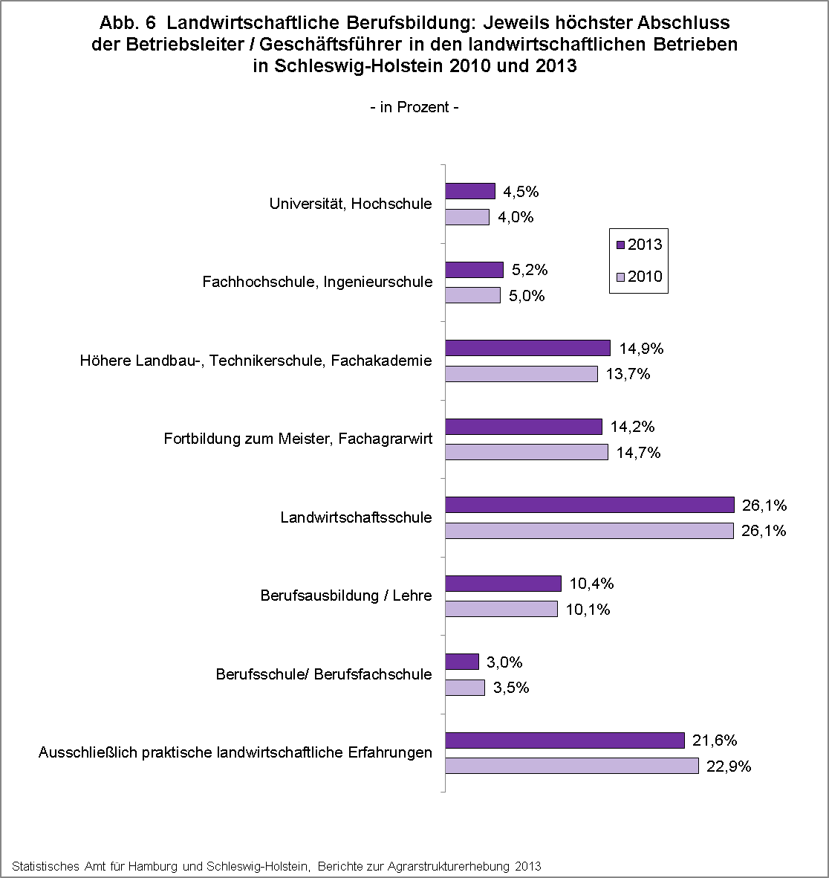

zurück zum Inhalt

Abb.7 (S.47)
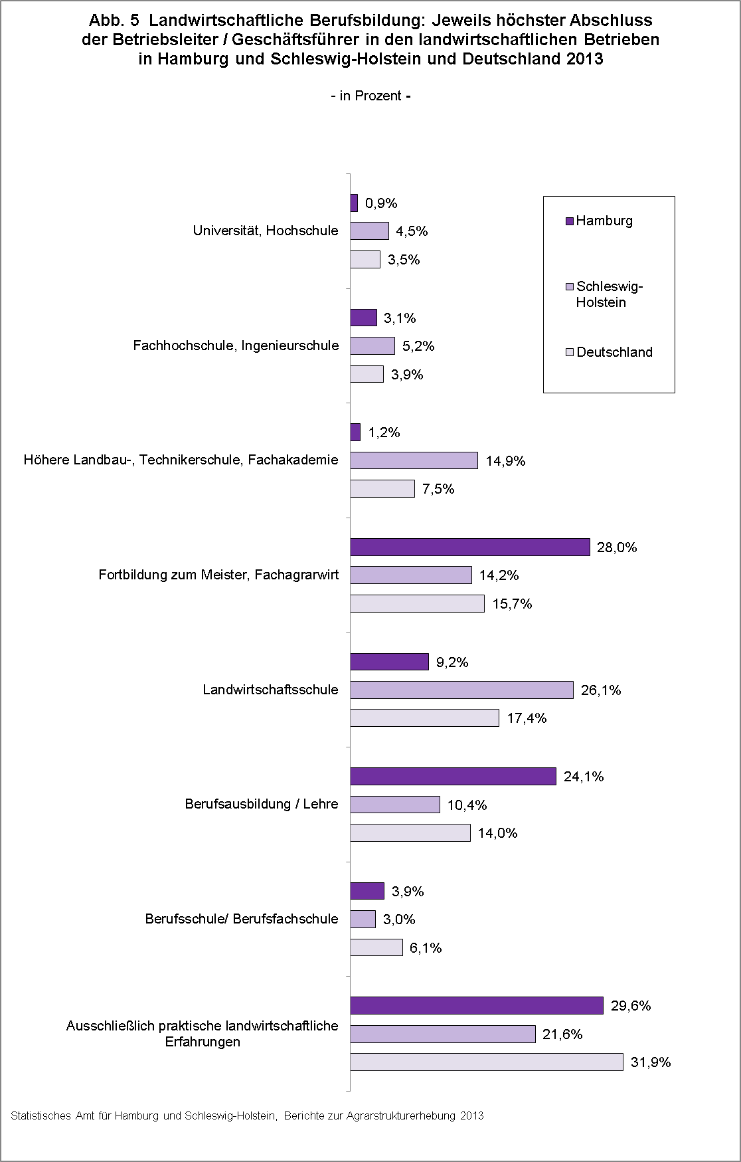

zurück zum Inhalt

